상품제안서
와이어 카라비너 키링 | 상품코드: S47636

 |  |  |  |  |  |  | 02-713-8555 | www.synergygift.co.kr
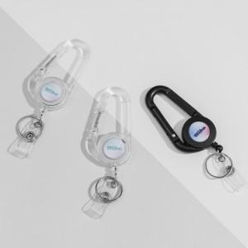

【상세/제작정보】

【인쇄/포장옵션】 | [키링] 에폭시, [삽지] 풀칼라 / OPP(비닐)

【공급단가】 | 수량 | 100~ | 300~ | 500~ | 1,000~ | 3,000~
*VAT별도 | 단가 | 2,010원 | 1,960원 | 1,900원 | 1,780원 | 1,720원

【상품 URL】 | https://www.synergygift.co.kr:443/src/goods_detail.php?gdno=47636

